Ex2-005
 | Лимит отсечения | 300,000 ₽
 | Номер сделки | 9

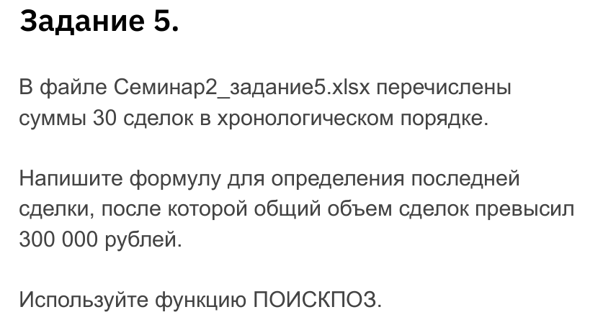
Сделка | Сумма | Накопленная сумма
1 | 35,250 ₽ | 35,250 ₽
2 | 25,260 ₽ | 60,510 ₽
3 | 36,120 ₽ | 96,630 ₽
4 | 22,560 ₽ | 119,190 ₽
5 | 25,200 ₽ | 144,390 ₽
6 | 18,600 ₽ | 162,990 ₽
7 | 41,400 ₽ | 204,390 ₽
8 | 43,200 ₽ | 247,590 ₽
9 | 17,400 ₽ | 264,990 ₽
10 | 40,320 ₽ | 305,310 ₽
11 | 44,400 ₽ | 349,710 ₽
12 | 27,630 ₽ | 377,340 ₽
13 | 17,790 ₽ | 395,130 ₽
14 | 24,300 ₽ | 419,430 ₽
15 | 27,420 ₽ | 446,850 ₽
16 | 29,970 ₽ | 476,820 ₽
17 | 19,260 ₽ | 496,080 ₽
18 | 17,880 ₽ | 513,960 ₽
19 | 23,670 ₽ | 537,630 ₽
20 | 16,410 ₽ | 554,040 ₽
21 | 18,060 ₽ | 572,100 ₽
22 | 20,910 ₽ | 593,010 ₽
23 | 42,030 ₽ | 635,040 ₽
24 | 40,470 ₽ | 675,510 ₽
25 | 29,730 ₽ | 705,240 ₽
26 | 15,420 ₽ | 720,660 ₽
27 | 22,230 ₽ | 742,890 ₽
28 | 25,080 ₽ | 767,970 ₽
29 | 36,150 ₽ | 804,120 ₽
30 | 22,830 ₽ | 826,950 ₽

